aerosol collector claim form
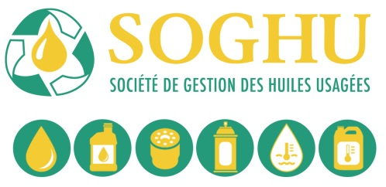
Formulaire de réclamation de subsides
à la récupération des contenants en AÉROSOLS usagés de lubrifiants et nettoyeurs à freins

Nom du récupérateur |  |  |  |  |  | Facture #
Adresse postale
Ville |  |  |  | Prov. |  | Code Postal
Téléphone |  | Fax |  |  | Récupérateur #
TPS # |  | TVQ # |  |  | Nom du valorisateur

Date de cueillette AAAA-MM-JJ | Fiche de recyclage # |  | Zone | Total Kgs. |  | x taux de zone | Montant réclamé
 |  |  |  |  |  | - | -
 |  |  |  |  |  | - | -
 |  |  |  |  |  | - | -
 |  |  |  |  |  | - | -
 |  |  |  |  |  | - | -
 |  |  |  |  |  | - | -
 |  |  |  |  |  | - | -
 |  |  |  |  |  | - | -
 |  |  |  |  |  | - | -
 |  |  |  |  |  | - | -
 |  |  |  |  |  | - | -
 |  |  |  |  |  | - | -
 |  |  |  |  |  | - | -
 |  |  |  |  |  | - | -
 |  |  |  |  |  | - | -
Pour usage de la SOGHU seulement
GL # ________________ Date _____________
Préparé par ___________________________
Signature _____________________________
 |  |  | Total | - |  | Sous total | -
 |  |  |  |  | TPS @ 5% |  | -
 |  |  |  |  | TVQ @9,975% |  | -
 |  |  |  |  |  | Total | -

S'assurer que tous les documents de vérification sont annexés (fiches de recyclage, preuves de livraison signées du valorisateur et billets de pesée).
Je certifie que l'information fournie sur ce formulaire est exacte et je reconnais qu'elle pourrait être l'objet d'une vérification. Les dossiers détaillés supportant cette réclamation sont disponibles sur demande. Je certifie qu'au meilleur de ma connaissance, les produits usagés faisant l'objet de cette réclamation ont été générés au Québec. Je reconnais que j'ai lu, et accepte d'être lié par les conditions générales du verso (voir tabulateur page 2 verso formulaire ).

Nom |  |  |  | Signature

Date

SOGHU TPS # 853664944 TVQ#1207 6636 69
 |  |  |  |  |  |  | Révisé 1 juin 2022
Page 1 de 2

